Łącznie
 | Or.272.2.15.2024 | Zakres zapytania ofertowego z formularzem cenowym |  |  |  |  |  |  | Załącznik nr 1

lp | nazwa |  | nazwa | kolor | szt. | cena netto | wartość netto 4x5 | cena brutto 5+23% | wartość brutto 7x4
 | 1 |  | 2 | 3 | 4 | 5 | 6 | 7 | 8
1 | 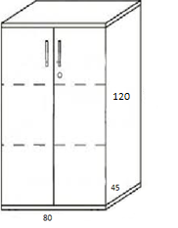 |  | komoda wysoka z półkami wieniec górny 25mm z płyty wiórowej melaminowanej, oklejonej na krawędziach PCV, zamek, kolor do ustalenia, wymiary: 80x120x45 | 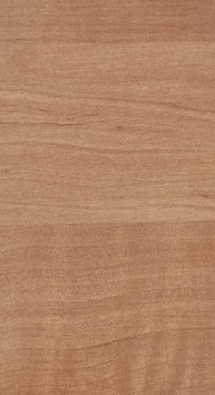 | 3 |  | - zł | - zł | - zł

2 | 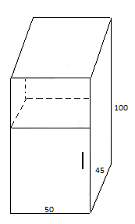 |  | komoda z półką i szafką – grubość blatu 25mm z płyty wiórowej melaminowanej, oklejonej na krawędziach PCV, kolor do ustalenia, wymiary:50x45x100 |  | 1 |  | - zł | - zł | - zł

3 | 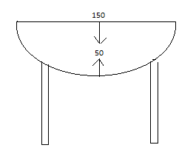 |  | dostawka do biurek- grubość blatu 25mm z płyty wiórowej melaminowanej, oklejonej n kreędziach PCV, nogi chromowane, wymiary 150x50, kolor do ustalenia |  | 1 |  | - zł | - zł | - zł

4 | 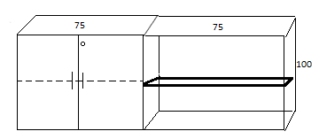 |  | komoda z drzwiami i zamkiem w jednej części. W części otwartej grubsza półka, wieniec górny 25mm z płyty wiórowej melaminowanej, oklejonej na krawędziach PCV, zamek 150x100x45, kolor do ustalenia |  | 1 |  | - zł | - zł | - zł

5 | 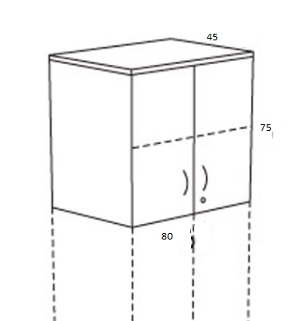 |  | nadstawka na szafę z drzwiami wieniec górny 25mm z płyty wiórowej melaminowanej, oklejonej na krawędziach PCV, zamek, 75x80x45, kolor buk | 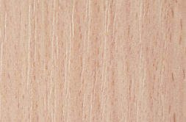 | 7 |  | - zł | - zł | - zł

6 |  |  | Szafa biurowa z drzwiami wieniec górny 25mm z płyty wiórowej melaminowanej, oklejonej na krawędziach PCV, zamek 195x80x45, kolor buk |  | 6 |  | - zł | - zł | - zł

7 | 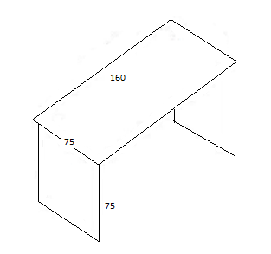 |  | Biurko – grubość blatu 25mm z płyty wiórowej melaminowanej, oklejonej na krawędziach PCV, 75x160x75, kolor do ustalenia |  | 1 |  | - zł | - zł | - zł

8 | 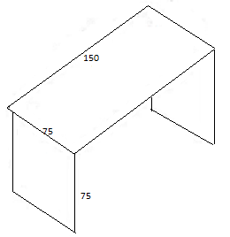 |  | Biurko – grubość blatu 25mm z płyty wiórowej melaminowanej, oklejonej na krawędziach PCV, 75x150x75, kolor buk |  | 3 |  | - zł | - zł | - zł

9 |  |  | komoda z półką i szafką – grubość blatu 25mm z płyty wiórowej melaminowanej, oklejonej na krawędziach PCV, kolor do ustalenia, wymiary:50x45x100 |  | 1 |  | - zł | - zł | - zł

10 | 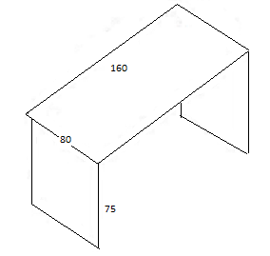 |  | Biurko – grubość blatu 25mm z płyty wiórowej melaminowanej, oklejonej na krawędziach PCV, 80x160x75, kolor buk |  | 1 |  | - zł | - zł | - zł

11 | 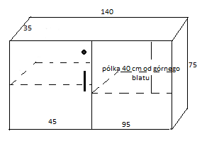 |  | dostawka do wysokości biurka z drzwiami i otwartą półką, wieniec górny 25mm z płyty wiórowej melaminowanej, oklejonej na krawędziach PCV, zamek, 140x35x75, kolor buk |  | 1 |  | - zł | - zł | - zł

12 | 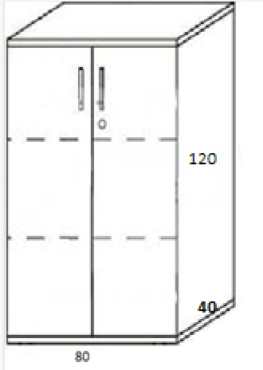 |  | komoda wysoka z półkami wieniec górny 25mm z płyty wiórowej melaminowanej, oklejonej na krawędziach PCV, zamek, kolor buk, wymiary: 80x120x40 |  | 1 |  | - zł | - zł | - zł

13 | 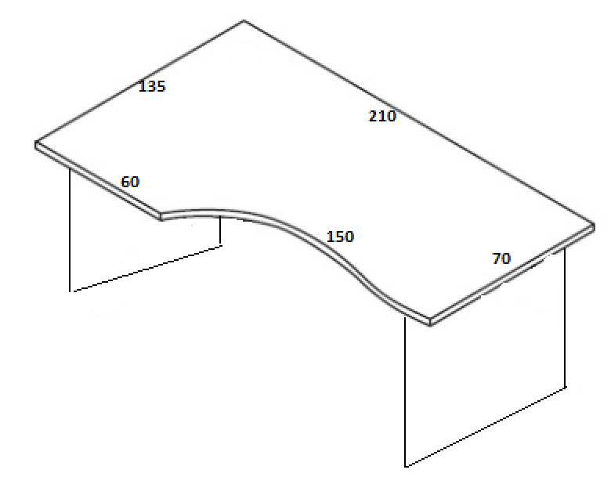 |  | biurko łukowe wieniec górny 25mm z płyty wiórowej melaminowanej, oklejonej na krawędziach PCV, kolor buk, wymiary: 210x135x70x60x135 |  | 1 |  | - zł | - zł | - zł

14 | 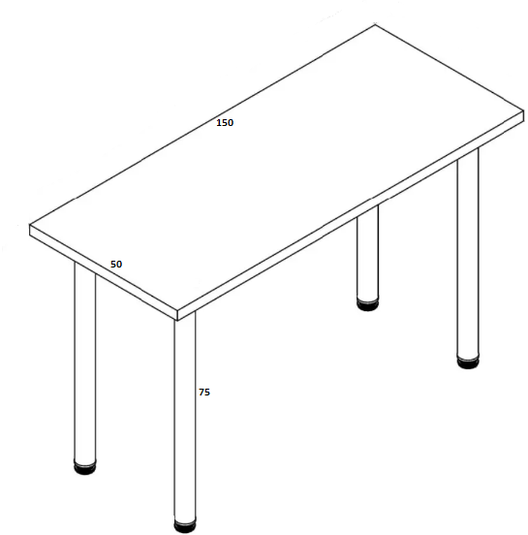 |  | stół z chromowanymi nogami, wieniec górny 25mm z płyty wiórowej melaminowanej, oklejonej na krawędziach PCV, kolor buk, wymiary: 150x50x75 |  | 1 |  | - zł | - zł | - zł

15 | 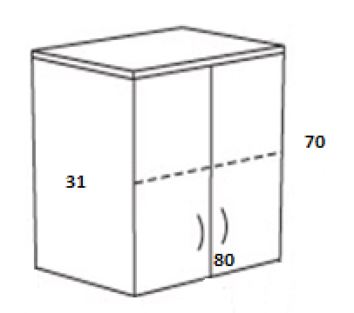 |  | szafka wisząca grubość blatu 25mm z płyty wiórowej melaminowanej, oklejonej na krawędziach PCV, kolor do ustalenia, wymiary: 80x70x31 |  | 1 |  | - zł | - zł | - zł

16 | 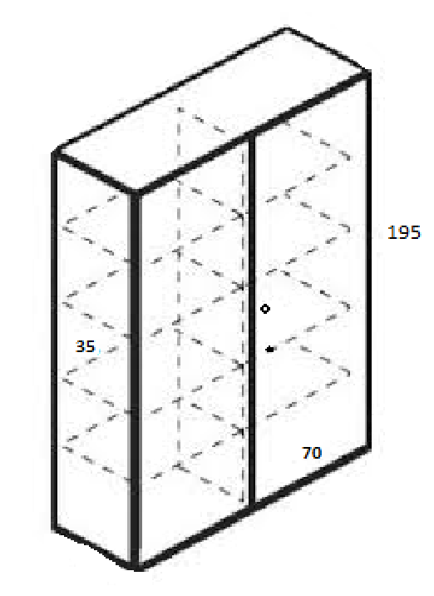 |  | Szafa biurowa z drzwiami wieniec górny 25mm z płyty wiórowej melaminowanej, oklejonej na krawędziach PCV, zamek 195x70x35, kolor buk |  | 2 |  | - zł | - zł | - zł

17 | 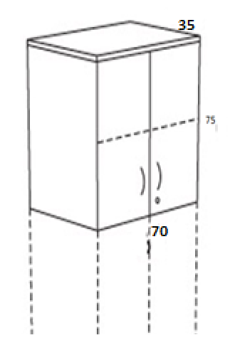 |  | nadstawka na szafę z drzwiami wieniec górny 25mm z płyty wiórowej melaminowanej, oklejonej na krawędziach PCV, zamek, 75x70x35, kolor buk |  | 2 |  | - zł | - zł | - zł

18 | 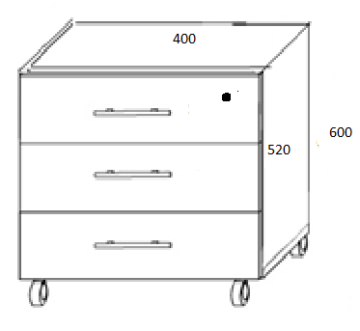 |  | Kontener na kółkach - pod biurko grubość blatu 25mm z płyty wiórowej melaminowanej, oklejonej na krawędziach PCV, (szuflady, zamek), kolor buk |  | 2 |  | - zł | - zł | - zł

19 | 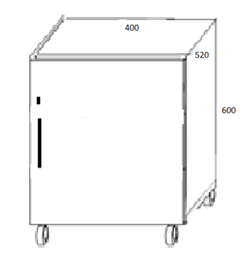 |  | Kontener na kółkach - pod biurko grubość blatu 25mm z płyty wiórowej melaminowanej, oklejonej na krawędziach PCV, (drzwiczki, zamek) kolor buk |  | 2 |  | - zł | - zł | - zł

20 | 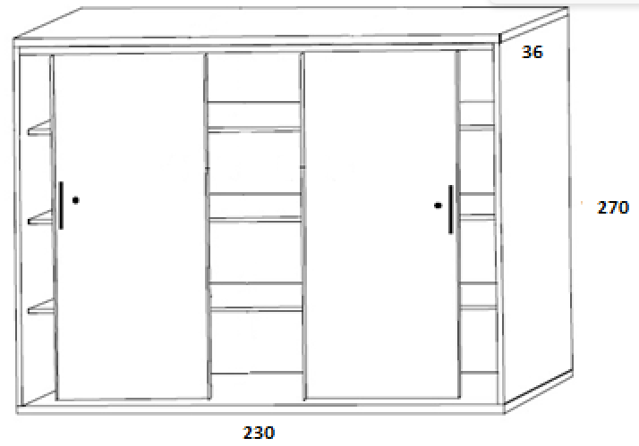 |  | szafa biurowa z drzwiami suwanymi z płyty wiórowej melaminowanej, oklejonej na krawędziach PCV, (półki, zamek) 230x270x35, kolor buk |  | 1 |  | - zł | - zł | - zł

21 | 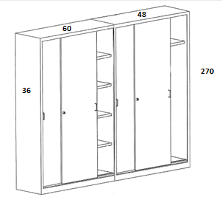 |  | szafa biurowa z drzwiami suwanymi, podzielona na 2 części (w jednej półki, druga pusta z 1 półką od góry) z płyty wiórowej melaminowanej, oklejonej na krawędziach PCV, (półki, zamek) 108x270x36, kolor buk |  | 1 |  | - zł | - zł | - zł

22 | 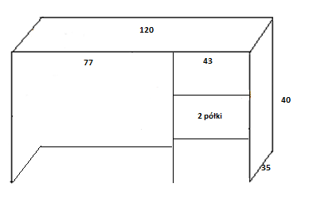 |  | nadstawka na biurko wieniec górny 25mm z płyty wiórowej melaminowanej, oklejonej na krawędziach PCV, kolor do ustalenia, wymiary: 120x35x40 | 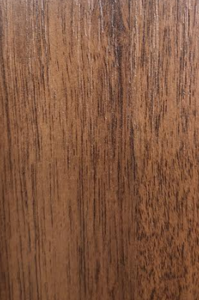 | 1 |  | - zł | - zł | - zł

23 | 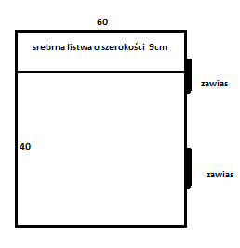 |  | drzwiczki wahadłowe (2 strony) wymiary 60x40, w górnej części srebrna litwa o szerokości 9 cm dopasowana do całości, kolor do ustalenia |  | 1 |  | - zł | - zł | - zł

24 | 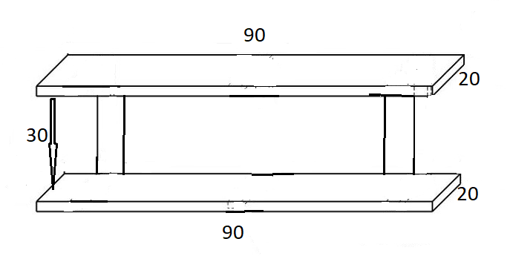 |  | półka wisząca z płyty wiórowej melaminowanej, oklejonej na krawędziach PCV, kolor buk |  | 1 |  | - zł | - zł | - zł

25 |  |  | Kontener na kółkach - pod biurko grubość blatu 25mm z płyty wiórowej melaminowanej, oklejonej na krawędziach PCV, (szuflady, zamek), kolor do ustalenia |  | 2 |  | - zł | - zł | - zł

26 | 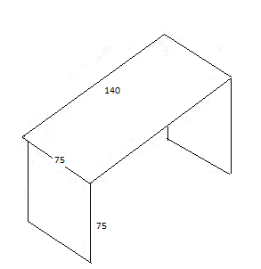 |  | Biurko – grubość blatu 25mm z płyty wiórowej melaminowanej, oklejonej na krawędziach PCV, 75x140x75, kolor do ustalenia |  | 2 |  | - zł | - zł | - zł

27 | 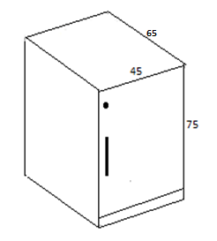 |  | komoda wysoka z drzwiczkami (dostawka do biurka) wieniec górny 25mm z płyty wiórowej melaminowanej, oklejonej na krawędziach PCV, zamek ,45x75x65, kolor do ustalenia | kolor do ustalenia | 1 |  | - zł | - zł | - zł

28 |  |  | Kontener na kółkach - pod biurko grubość blatu 25mm z płyty wiórowej melaminowanej, oklejonej na krawędziach PCV, (szuflady, zamek), kolor do ustalenia | kolor do ustalenia | 1 |  | - zł | - zł | - zł

29 | 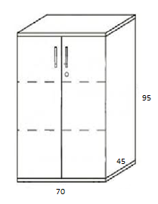 |  | komoda wysoka z drzwiami wieniec górny 25mm z płyty wiórowej melaminowanej, oklejonej na krawędziach PCV, zamek 95x70x45, kolor do ustalenia | kolor do ustalenia | 1 |  | - zł | - zł | - zł

 |  |  |  |  |  |  | - zł | - zł | - zł

